Blad1
De wet van Ohm met gelijkstroom
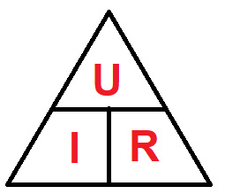
 |  | 6
 | 3 |  | 2
 |  | I = U / R

 |  | 8
 | 2 |  | 4
 |  | R = U / I

 |  | 20
 | 5 |  | 4
 |  | U = I R

